상품제안서
초롱골드 궁중수저 (비단보자기포장) | 상품코드: S12691

 |  |  |  |  |  |  | 02-713-8555 | www.synergygift.co.kr
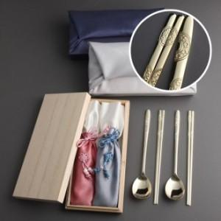

【상세/제작정보】 | <p>* 케이스 인쇄&nbsp; 50,000원 추가&nbsp;</p>

【인쇄/포장옵션】 | 레이저 / 쇼핑백

【공급단가】 | 수량 | 50~ | 100~ | 500~ | 1,000~ | 2,000~
*VAT별도 | 단가 | 22,950원 | 22,100원 | 21,250원 | 20,400원 | 19,890원

【상품 URL】 | https://www.synergygift.co.kr:443/src/goods_detail.php?gdno=3430

